固定資産税負担額
 | 45. 固定資産税負担額（人口１人当たり）

 | 時点 2016(H28)年度（毎年） |  |  |  |  |  |  | 平 均 値 |  |  |  | 64,393
 | 単位 円 |  |  |  |  |  |  | 標準偏差 |  |  |  | 31,762
 | 市町村名 | 指標 | 順位 |  | #REF! | 備考 | 市町村名 | 指標 | 順位 |  | #REF! | 備考

 | 市町村平均 | 64,393 |  | － |  |  | 八街市 | 38,770 |  | 52
 | 千葉市 | 70,215 |  | 12 |  |  | 印西市 | 89,527 |  | 8
 | 銚子市 | 54,274 |  | 27 |  |  | 白井市 | 57,358 |  | 23
 | 市川市 | 60,088 |  | 18 |  |  | 富里市 | 51,370 |  | 33
 | 船橋市 | 55,768 |  | 25 |  |  | 南房総市 | 51,375 |  | 32
 | 館山市 | 50,316 |  | 35 |  |  | 匝瑳市 | 44,502 |  | 46
 | 木更津市 | 56,689 |  | 24 |  |  | 香取市 | 48,246 |  | 40
 | 松戸市 | 48,760 |  | 38 |  |  | 山武市 | 47,254 |  | 41
 | 野田市 | 66,015 |  | 14 |  |  | いすみ市 | 46,016 |  | 44
 | 茂原市 | 70,714 |  | 11 |  |  | 大網白里市 | 38,517 |  | 53
 | 成田市 | 148,075 |  | 2 |  |  | 酒々井町 | 62,406 |  | 17
 | 佐倉市 | 49,999 |  | 36 |  |  | 栄町 | 39,999 |  | 51
 | 東金市 | 50,720 |  | 34 |  |  | 神崎町 | 48,462 |  | 39
 | 旭市 | 43,743 |  | 48 |  |  | 多古町 | 62,434 |  | 16
 | 習志野市 | 58,120 |  | 22 |  |  | 東庄町 | 45,477 |  | 45
 | 柏市 | 58,727 |  | 21 |  |  | 九十九里町 | 37,469 |  | 54
 | 勝浦市 | 59,319 |  | 20 |  |  | 芝山町 | 222,135 |  | 1
 | 市原市 | 80,745 |  | 9 |  |  | 横芝光町 | 46,605 |  | 42
 | 流山市 | 52,157 |  | 30 |  |  | 一宮町 | 51,657 |  | 31
 | 八千代市 | 53,099 |  | 29 |  |  | 睦沢町 | 49,372 |  | 37
 | 我孫子市 | 46,530 |  | 43 |  |  | 長生村 | 54,683 |  | 26
 | 鴨川市 | 62,669 |  | 15 |  |  | 白子町 | 53,592 |  | 28
 | 鎌ケ谷市 | 40,643 |  | 50 |  |  | 長柄町 | 105,139 |  | 7
 | 君津市 | 110,188 |  | 5 |  |  | 長南町 | 76,308 |  | 10
 | 富津市 | 116,778 |  | 4 |  |  | 大多喜町 | 59,405 |  | 19
 | 浦安市 | 109,178 |  | 6 |  |  | 御宿町 | 66,675 |  | 13
 | 四街道市 | 41,807 |  | 49 |  |  | 鋸南町 | 44,464 |  | 47
 | 袖ケ浦市 | 122,662 |  | 3

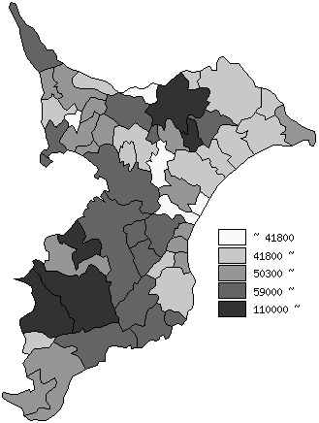
 | 市町村平均の推移
平成24年度 | 59901
平成25年度 | 60873
平成26年度 | 62540
平成27年度 | 62571
平成28年度 | 64393

《備 考》 ・資料出所 総務省「市町村別決算状況調」 ・算出方法 固定資産税歳入総額÷住民基本台帳人口(H29.1.1)

